상품제안서
여행용파우치 | 상품코드: F23928

 |  |  |  |  |  |  | 02-412-0044 | www.easy1.co.kr
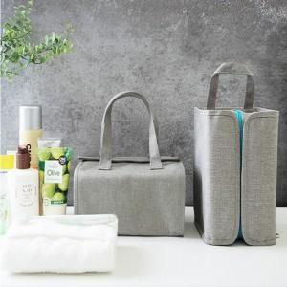

【상세/제작정보】 | ★2가지타입의 파우치입니다(1종선택,믹스가능) ★제품의색상,인쇄색상은 화면과 다소 차이가 있을 수 있습니다.

【인쇄/포장옵션】 | 풀칼라 / 포장불가능

【공급단가】 | 수량 | 50~ | 100~ | 500~ | 1,000~ | 2,000~
*VAT별도 | A형-자석형파우치 | 17,550원 | 16,900원 | 16,250원 | 15,600원 | 15,210원
 | B형-4단벨크로형파우치 | 17,550원 | 16,900원 | 16,250원 | 15,600원 | 15,210원

【상품 URL】 | http://www.easy1.co.kr/src/goods_detail.php?gdno=23928

